Шаблон баг-репорта
№ | Заголовок | Приоритет/Серьёзность | Окружение | Шаги воспроизведения | Фактический результат | Ожидаемый результат | Вложения (скриншот, видео и прочее) | Дополнительная информация
1 | Кнопка "подобрать страну" вместо "определить страну" при заполнении квиза | низкий | GoogleChrome Windows 10 | 1. Открыть сайт https://htmlonelove.skillbox.cc/avhusq2MvM/ 2. В шапке нажать кнопку "подобрать страну 3. Обратить внимание на кнопку "подобрать страну" | Кнопка имеет название "подобрать страну" | 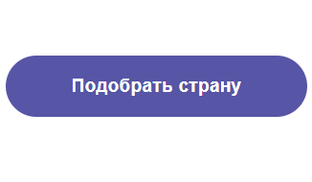 Кнопка имеет название "Определить страну" в соотвествие с макетом
2 | 3 вопрос в квизе не имеет еще одного варианта ответа | средний | GoogleChrome Windows 10 | 1. Открыть сайт https://htmlonelove.skillbox.cc/avhusq2MvM/ 2. В шапке нажать кнопку "подобрать страну 3. Обратить внимание на 3 вопрос квиза | 3 вопрос имеет 2 варианта ответа "да" и "нет" | 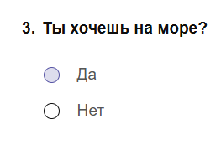 3 вопрос имеет 3 варианта ответа: "да", "нет", "неважно" согласно макету
3 | Курсор не менятеся на курсор в виде руки в квизе при наведение на кнопку "подобрать страну" | низкий | GoogleChrome Windows 10 | 1. Открыть сайт https://htmlonelove.skillbox.cc/avhusq2MvM/ 2. В шапке нажать кнопку "подобрать страну 3. Навести курсор на кнопку "подобрать страну" | Курсор не меняется на курсор в виде руки согласно макету "Dekstop Подобрать страну. ховеры" | Курсор меняется на курсор в виде руки согласно макету "Dekstop Подобрать страну. ховеры"
4 | В 3 вопросе квиза можно выбрать оба варианта ответа | высокий | GoogleChrome Windows 10 | 1. Открыть сайт https://htmlonelove.skillbox.cc/avhusq2MvM/ 2. В шапке нажать кнопку "подобрать страну 3. В 3 вопросе одновременно ответить "да" и "нет" | Чек-бокс дает возможность выбрать 2 вриант ответа | 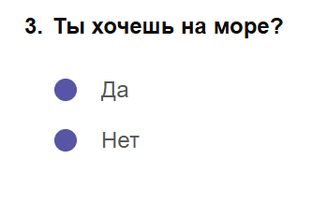 Чек-бокс дает возможость выбрать только 1 вриант ответа
5 | Квиз некорректно отображается на мобильных устройствах | высокий | GoogleChrome Windows 10 | 1. Открыть сайт https://htmlonelove.skillbox.cc/avhusq2MvM/ 2. В шапке нажать кнопку "подобрать страну 3.Запустить DevTools 4.Выбрать отображение на устройстве Iphone 14 pro max 5.Произвести проверку корректного отображения сайта в соотвествии с макетом Моб Квиз подобрать страну 6.Выбрать отображение на устройстве Samsung galaxy s20 ultra 7.Произвести проверку корректного отображения сайта в соотвествии с макетом Моб Квиз подобрать страну | Вопросы обрезаются и не помещаются в область экрана | 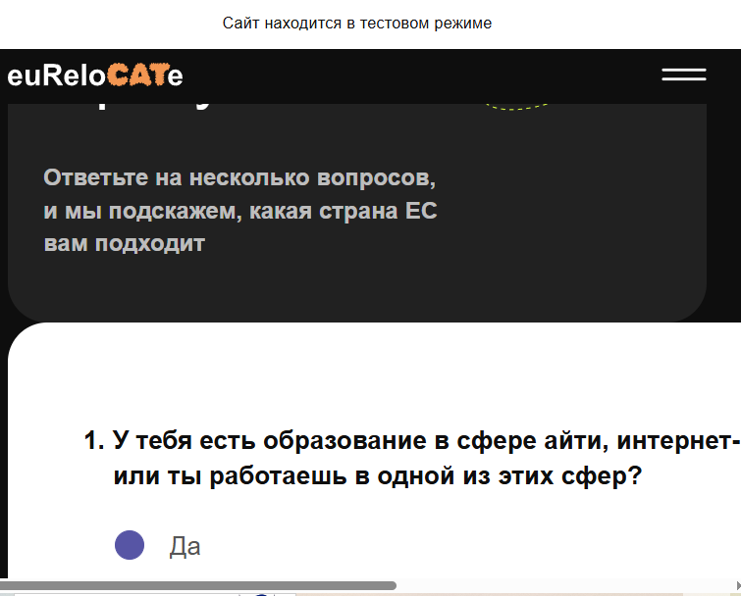 Сайт корректно отображается на мобильных устройствах
6 | Не корректная работа квиза при ответе на 1 вопрос "да" | высокий | GoogleChrome Windows 10 | 1. Открыть сайт https://htmlonelove.skillbox.cc/avhusq2MvM/ 2. В шапке нажать кнопку "подобрать страну 3.Ответить на квиз "1-да; 2 - Более 3000; 3- да" 4. Нажать кнопку "подобрать страну" | Отображается результат "Польша, Португалия, Испания, Лондон" | Отображается результат "Испания, Португалия, Польша"
7 | Не корректная работа квиза при ответе на 1 вопрос "нет" | высокий | GoogleChrome Windows 10 | 1. Открыть сайт https://htmlonelove.skillbox.cc/avhusq2MvM/ 2. В шапке нажать кнопку "подобрать страну 3.Ответить на квиз "1-нет; 2 - Более 3000; 3- да" 4. Нажать кнопку "подобрать страну" | Отображается результат "Польша, Португалия" | Отображается результат "Испания, Португалия"
8 | Не корректная работа квиза при ответе на 2 вопрос До 2 тыс. евро | высокий | GoogleChrome Windows 10 | 1. Открыть сайт https://htmlonelove.skillbox.cc/avhusq2MvM/ 2. В шапке нажать кнопку "подобрать страну 3.Ответить на квиз "1-да; 2 - До 2000; 3- да" 4. Нажать кнопку "подобрать страну" | Отображается результат "Польша, Португалия, Лондон" | Отображается результат "Польша, Португалия"
9 | Не корректная работа квиза при ответе на 2 вопрос От 2 тыс. до 3 тыс. евро | высокий | GoogleChrome Windows 10 | 1. Открыть сайт https://htmlonelove.skillbox.cc/avhusq2MvM/ 2. В шапке нажать кнопку "подобрать страну 3.Ответить на квиз "1-да; 2 - От 2000 до 3000; 3- нет" 4. Нажать кнопку "подобрать страну" | Отображается результат "Польша, Португалия, Венгрия, Лондон" | Отображается результат "Венгрия,"
10 | Не корректная работа квиза при ответе на 2 вопрос От 3 тыс. евро | высокий | GoogleChrome Windows 10 | 1. Открыть сайт https://htmlonelove.skillbox.cc/avhusq2MvM/ 2. В шапке нажать кнопку "подобрать страну 3.Ответить на квиз "1-да; 2 - От 3000; 3- да" 4. Нажать кнопку "подобрать страну" | Отображается результат "Польша, Португалия, Лондон" | Отображается результат "Польша, Португалия"
11 | Не корректная работа квиза при ответе на 1 вопрос "да", на 2 вопрос "до 2000" и на 3 вопрос "нет" | высокий | GoogleChrome Windows 10 | 1. Открыть сайт https://htmlonelove.skillbox.cc/avhusq2MvM/ 2. В шапке нажать кнопку "подобрать страну 3.Ответить на квиз "1-да; 2 - До 2000; 3- нет" 4. Нажать кнопку "подобрать страну" | Отображается результат "Польша, Португалия, Лондон" | Отображается результат "Венгрия, Польша"
12 | Не корректная работа квиза при ответе на 1 вопрос "нет", на 2 вопрос "до 2000" и на 3 вопрос "нет" | высокий | GoogleChrome Windows 10 | 1. Открыть сайт https://htmlonelove.skillbox.cc/avhusq2MvM/ 2. В шапке нажать кнопку "подобрать страну 3.Ответить на квиз "1-нет; 2 - До 2000; 3- нет" 4. Нажать кнопку "подобрать страну" | Отображается результат "Португалия, Лондон" | Отображается результат "Венгрия, Португалия" с подписью «А придётся»)

